1-2019
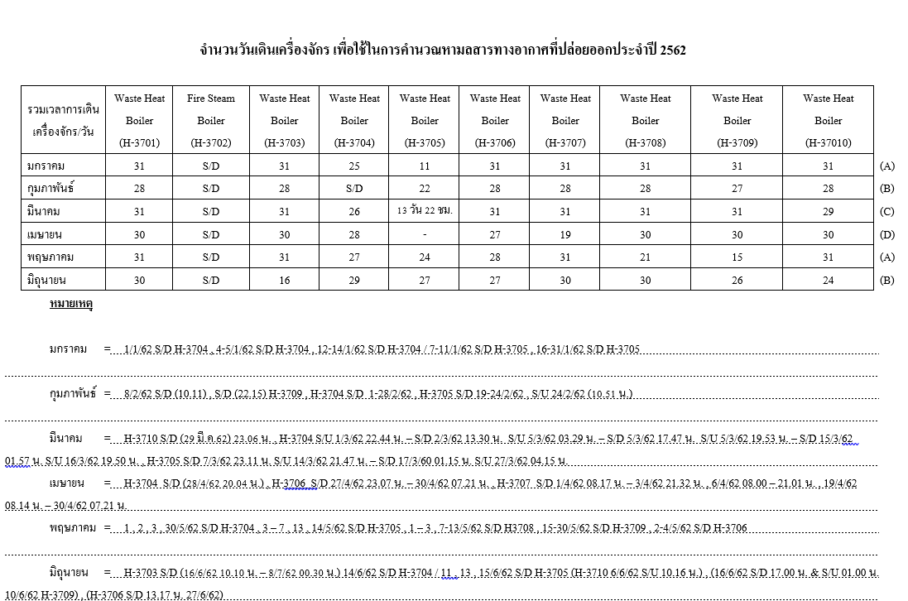
จำนวนวันเดินเครื่องจักร เพื่อใช้ในการคำนวณหามลสารทางอากาศที่ปล่อยออกประจำปี 2562 |  |  |  |  |  |  |  |  |  |  |  | Operating hours
รวมเวลาการเดินเครื่องจักร/วัน | Day | Waste Heat | Fire Steam | Waste Heat | Waste Heat | Waste Heat | Waste Heat | Waste Heat | Waste Heat | Waste Heat | Waste Heat | รวมเวลาการเดินเครื่องจักร/วัน | Waste Heat | Fire Steam | Waste Heat | Waste Heat | Waste Heat | Waste Heat | Waste Heat | Waste Heat | Waste Heat | Waste Heat
 |  | Boiler | Boiler | Boiler | Boiler | Boiler | Boiler | Boiler | Boiler | Boiler | Boiler |  | Boiler | Boiler | Boiler | Boiler | Boiler | Boiler | Boiler | Boiler | Boiler | Boiler
 |  | (H-3701) | (H-3702) | (H-3703) | (H-3704) | (H-3705) | (H-3706) | (H-3707) | (H-3708) | (H-3709) | (H-37010) |  | (H-3701) | (H-3702) | (H-3703) | (H-3704) | (H-3705) | (H-3706) | (H-3707) | (H-3708) | (H-3709) | (H-3710)
มกราคม | 31 | 31 | S/D | 31 | 25 | 11 | 31 | 31 | 31 | 31 | 31 | มกราคม | 744 | S/D | 686 | 448 | 141 | 707 | 699 | 703 | 658 | 711
กุมภาพันธ์ | 28 | 28 | S/D | 28 | S/D | 22 | 28 | 28 | 28 | 27 | 28 | กุมภาพันธ์ | 672 | S/D | 620 | #VALUE! | 283 | 639 | 631 | 635 | 573 | 642
มีนาคม | 31 | 31 | S/D | 31 | 26 | 13 | 31 | 31 | 31 | 31 | 29 | มีนาคม | 744 | S/D | 686 | 465 | 167 | 707 | 699 | 703 | 658 | 665
เมษายน | 30 | 30 | S/D | 30 | 28 | 0 | 27 | 19 | 30 | 30 | 30 | เมษายน | 720 | S/D | 664 | 501 | 0 | 616 | 428 | 680 | 636 | 688
พฤษภาคม | 31 | 31 | S/D | 31 | 27 | 24 | 28 | 31 | 21 | 15 | 31 | พฤษภาคม | 744 | S/D | 686 | 483 | 309 | 639 | 699 | 476 | 318 | 711
มิถุนายน | 30 | 30 | S/D | 16 | 29 | 27 | 27 | 30 | 30 | 26 | 24 | มิถุนายน | 720 | S/D | 354 | 519 | 347 | 616 | 676 | 680 | 552 | 551
รวมเวลาการเดินเครื่องจักร (วัน) | 181 | 181 | S/D | 167 | 135 | 97 | 172 | 170 | 171 | 160 | 173 | TOTAL | 4,344.00 | S/D | 3,697.99 | 2,416.57 | 1,247.60 | 3,922.74 | 3,832.04 | 3,877.26 | 3,394.48 | 3,968.49

จำนวนชั่วโมงเดินเครื่องเฉลี่ย/วัน | 181 | 24 | S/D | 22 | 18 | 13 | 23 | 23 | 23 | 21 | 23
Remark: สำหรับใช้คีย์ในรายงาน รว.3 (Utility) |  |  |  |  |  |  |  |  |  |  |  | Remark: สำหรับใช้คีย์ใน Sustainability Application

Reference: ข้อมูจากพี่แก้ว

2-2019
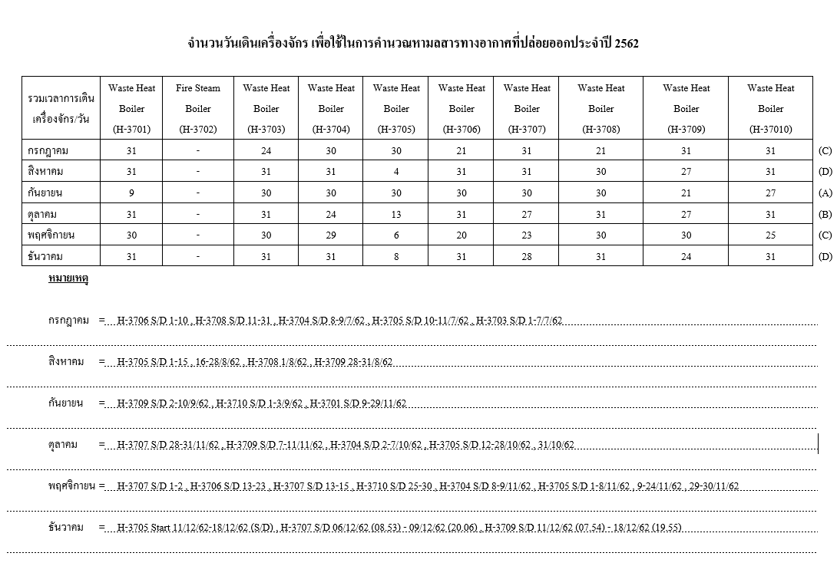
จำนวนวันเดินเครื่องจักร เพื่อใช้ในการคำนวณหามลสารทางอากาศที่ปล่อยออกประจำปี 2/2562 |  |  |  |  |  |  |  |  |  |  |  | Operating hours
รวมเวลาการเดินเครื่องจักร/วัน | Day | Waste Heat | Fire Steam | Waste Heat | Waste Heat | Waste Heat | Waste Heat | Waste Heat | Waste Heat | Waste Heat | Waste Heat | รวมเวลาการเดินเครื่องจักร/วัน | Waste Heat | Fire Steam | Waste Heat | Waste Heat | Waste Heat | Waste Heat | Waste Heat | Waste Heat | Waste Heat | Waste Heat
 |  | Boiler | Boiler | Boiler | Boiler | Boiler | Boiler | Boiler | Boiler | Boiler | Boiler |  | Boiler | Boiler | Boiler | Boiler | Boiler | Boiler | Boiler | Boiler | Boiler | Boiler
 |  | (H-3701) | (H-3702) | (H-3703) | (H-3704) | (H-3705) | (H-3706) | (H-3707) | (H-3708) | (H-3709) | (H-3710) |  | (H-3701) | (H-3702) | (H-3703) | (H-3704) | (H-3705) | (H-3706) | (H-3707) | (H-3708) | (H-3709) | (H-3710)
กรกฎาคม | 31 | 31 | S/D | 24 | 30 | 30 | 21 | 31 | 21 | 31 | 31 | กรกฎาคม | 659 | S/D | 554 | 685 | 356 | 449 | 687 | 474 | 647 | 712
สิงหาคม | 31 | 31 | S/D | 31 | 31 | 4 | 31 | 31 | 30 | 27 | 31 | สิงหาคม | 659 | S/D | 716 | 708 | 47 | 663 | 687 | 677 | 563 | 712
กันยายน | 30 | 9 | S/D | 30 | 30 | 30 | 30 | 30 | 30 | 21 | 27 | กันยายน | 191 | S/D | 693 | 685 | 356 | 642 | 665 | 677 | 438 | 620
ตุลาคม | 31 | 31 | S/D | 31 | 24 | 13 | 31 | 27 | 31 | 27 | 31 | ตุลาคม | 659 | S/D | 716 | 548 | 154 | 663 | 599 | 700 | 563 | 712
พฤศจิกายน | 30 | 30 | S/D | 30 | 29 | 6 | 20 | 23 | 30 | 30 | 25 | พฤศจิกายน | 638 | S/D | 693 | 662 | 71 | 428 | 510 | 677 | 626 | 574
ธันวาคม | 31 | 31 | S/D | 31 | 31 | 8 | 31 | 28 | 31 | 24 | 31 | ธันวาคม | 659 | S/D | 716 | 708 | 95 | 663 | 621 | 700 | 501 | 712
รวมเวลาการเดินเครื่องจักร (วัน) | 184 | 163 | S/D | 177 | 175 | 91 | 164 | 170 | 173 | 160 | 176 | TOTAL | 3,465.52 | 0.000 | 4,086.39 | 3,994.57 | 1,080.13 | 3,508.17 | 3,769.57 | 3,903.78 | 3,339.13 | 4,040.35

จำนวนชั่วโมงเดินเครื่องเฉลี่ย/วัน | 184 | 21 | S/D | 23 | 23 | 12 | 21 | 22 | 23 | 21 | 23
Remark: สำหรับใช้คีย์ในรายงาน รว.3 (Utility) |  |  |  |  |  |  |  |  |  |  |  | Remark: สำหรับใช้คีย์ใน Sustainability Application

Reference: ข้อมูจากพี่แก้ว

